运维发展史
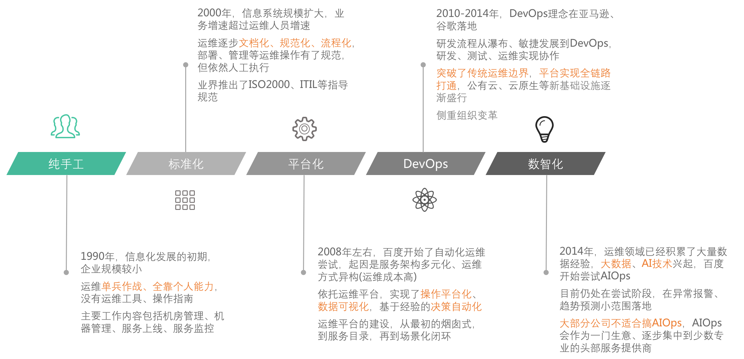

交付场景
 | 纯手工 |  | 平台化ToM | 平台化ToC | 自动化

①需求 | RD |  | RD | RD | RD
沟通
技术选型转移
PlayBook
②技术方案 | OP |  | OP | RD | RD

编排转移
模板化
③编排 | OP |  | OP | RD | RD

④编排审批 | OP |  | OP | RD | 平台
审批转移
规则引擎
辅助决策
审批自动化
规则引擎
自动决策

⑤执行审批 | OP |  | OP | RD | 平台
调度引擎
执行通道
执行自动化
终态
维持
⑥执行 | OP |  | 平台 | 平台 | 平台
规则引擎
辅助决策
检查转移
检查自动化
⑦结果检查 | OP |  | OP | RD | 平台

⑧需求验收 | RD |  | RD | RD | RD

 |  | 交付场景的能力演进

CICD
 | 定义 | 需求 | 代码 | 测试 | 打包 | 发布 | 检查

X
Svc | app | prd | gitrepo | ondemand | image | tips/small/online | checklist

Job | app: script | ? | gitrepo/scripts/ | ? | image | online | ?
1、Job脚本的管理能力、维护程度通常不及Svc，Job复用Svc的服务模型和代码仓库 没啥问题(就高不就低)
2、Job和Svc是两种工作负载、任务不同，其「测试、打包、发布、检查」应该相互独立、彼此不依赖(现状发布有依赖)

交付场景-平台
 | 编排 |  | 调度 | 执行
 |  |  |  | 中控
机器 | 工单 |  | 作业平台 | 命令通道
IaC
CM编排审批
CM结果检查
公有云 | 工单 |  | 多云管控 | 多云引擎
规则引擎
K8S | 工单 |  | 工单后端 | Devops

应用 | 工单 |  | Argo | Odin

 |  | 变更/交付-平台现状

对账场景
 |  | 纯手工 | 平台化-ToM | 平台化-ToC | 自动化
 | 云消费
生产
账单接口化
ODS | ①云账单 | Excel | Excel | Excel | 平台
预处理
预处理
账单入库
DWD | ②账单底单 | Excel | 平台 | 平台 | 平台
ETL
ETL
人工做账
人工修数
DWS | ③多维账单 | Excel | 平台 | 平台 | 平台
汇聚
BI分析
语义聚合
ADS | ④运营报表 | Excel | Excel | 平台 | 平台
消费
人工取数

 | CXO决策
对账场景能力演进

 | 约束: 云账单缺少技术性规范，短期人工预处理无法消除，长期随着云厂商能力迭代或三方厂商介入、会逐步收敛 约束: Excel是平台能力的必要补充，因为人工取数、做账、修数的需求无法消除，也因为BI平台做不到全维度灵活组合。 把Excel当做平台能力的一部分，避免技术洁癖 认知: Excel是最灵活的数字处理工具，BI做到最好也就是算力强化、但功能弱化的Excel。你终将从Excel中来、到Excel中去

备注
 | 语义聚合主要是提炼数字语义，如拍搜超预算100万是什么原因、机器环比增加200万是什么原因、定价误差300万是什么原因

运营建模
运营工作的目标是，维持运维对象的同构。分解一下，
① 通过度量、治理，消除非标现状，此为初级阶段
② 从非标现状中抽象共性，推动交付平台、服务框架的完善，杜绝增量，此为高级阶段
其它，
- 资源的共享或独占，是相对于上游使用方而言的；如果没有上游，就无所谓共享或独占
- 集群本质是管理模型
-

 |  | 资源模型 |  |  | 组件模型 |  | 服务模型 |  | 准入 |  |  |  |  | 交付 | 运行 |  |  |  |  |  |  | 回收
分类 | 产品(资源/服务) | 隔离方式 | 集群 | 实例 | 集群 | 实例 | 服务 | 实例 | 调研 | 准入 | 采购 | E-R | 归属 | 交付 | 变更 | 监控 | 预案 | 安全 | 成本 | 服务 | 数据 | 下线销毁
计算 | 机器 |  |  | IP | ZNS | IP | ZNS SVC |  |  |  |  |  | 实例: opbuffer、未关联实例挂集群(完整性) 集群: 未关联集群挂预单(完整性) |  |  |  |  |  |  |  |  | opoffline、空闲DCC、无主开发机
计算 | TAIR
计算 | EMR | 共享 | EMR集群 | IP | EMR集群 | IP
计算 | 镜像 | 共享 | ID | ID
网络 | VPC |  | ID | ID
网络 | 子网 |  |  | 子网 | 流控子网 | 服务子网
网络 | 路由
网络 | 安全组 | 共享 |  | ID | 服务安全组
网络 | 云联网 | 共享 |  | ID
网络 | 专线 | 共享 |  | ID | ID | 流控子网
网络 | CPE | 独占 | 交换机
网络 | EIP | 独占 |  | EIP | ZNS | EIP |  |  |  |  |  |  | EIP: 未关联EIP挂预单(完整性)
网络 | LB | 独占 |  | LB ID | ZNS | LB ID | K8S SVC |  |  |  |  | 单价: 计费模式核对(正确性)
网络 | NAT | 共享 |  | ID
网络 | IPv6 | 共享 |  | ID
网络 | 域名 | 独占 |  | 一级域名 |  |  |  |  |  |  |  |  | 域名: 未关联域名挂预单(完整性) |  |  |  |  | 边界: 非法IP解析下线
网络 | 域名解析 | 共享 |  | 一级域名 | 二级域名
网络 | 证书 | 独占 |  | 一级域名
存储 | 对象存储 | 独占 |  | 桶 | 桶 | 文件 | 桶域名 |  |  |  |  |  | 桶: 未关联桶挂预单(完整性)
存储 | 文件存储 | 独占 |  | IP | IP | 文件 |  |  |  |  |  |  | IP: 未关联IP挂预单(完整性)
存储 | 磁盘存储 | 独占 |  | ID | ZNS | IP/ID |  |  |  |  |  | 规格: 规格核对(正确性)
存储 | CDN | 独占 |  | 二级域名 | 二级域名 | URL | CDN域名 |  |  |  |  |  | 域名: 未关联域名挂预单(完整性)
存储 | 直播CDN
云服务 | Holo | 独占 |  | Holo实例 | Holo实例 |  | Holo实例域名
云服务 | Kafka |  |  | Kafka实例 | Kafka实例 |  | Kafka实例域名
云服务 | 验证码 | 独占 |  | APP账号 | APP账号 |  | 服务域名+APP账号
云服务 | OCR服务
云服务 | 个性产品
云服务 | 账号 | 独占 | 账号 |  | 业务
云服务 | 计费
组件 | RocketMQ | 独占 | 集群 | Broker | ZNS | Topic | Proxy SVC
组件 | Kafka | 独占 | 集群 | Broker | ZNS | Topic | Kafka 域名
组件 | 网关 | 共享 | 集群 | Node | ZNS |  | 二级域名
组件 | CoreDNS | 独占 | 集群 | IP | ZNS
组件 | 数据库 |  |  |  | 数据库集群 | 数据库 | Proxy SVC
组件 | 缓存 |  |  |  | 缓存集群 |  | Proxy SVC
应用 | 应用 |  | ZNS |  | ZNS |  | K8S SVC | API |  |  |  |  |  |  |  |  |  |  |  |  |  | ZNS: 空白ZNS下线
资产 | 代码 | 独占 | Group | Repo | Repo |  |  |  |  |  |  |  | 归属: 跨预单Git项目(正确性) |  |  |  |  | 权限: 跨预单部署Git代码
工具 | 成本(横向) |  |  |  |  |  |  |  |  |  |  | 单价: 天级单价缺失(完整性) 单价: 月级账单核对(正确性) | 标签: 集群归属缺失(完整性) |  |  |  |  |  |  |  | 预算: 天级预算对比趋势缺失(完整性) 分摊: 天级分摊趋势缺失(完整性) 对账: Q级代金券核对(正确性)
工具 | 运营(横向) |  |  |  |  |  |  |  |  |  |  |  |  | 审计: 周级新增度量&核对 |  |  |  |  |  |  |  | 治理: 空闲资源默认下线

运营实施
 | 目标 |  | 运营实施: 卓越运营，覆盖SKU要多、质量要好、投入要省(可持续)

 | 模型 |  | 规则 | 度量 | 治理 | 验收

 | 要素 |  | 指标+阈值 | 数据+报表 | SOP | 盲测
 |  |  | 白名单 | 事件 | 记录 | 审阅
 | 指标
立法 | 抓手 | SA | 抽象规则 | 建设平台 | 制定SOP | 制定盲测方案
执法 |  | Ops |  |  | 执行SOP并记录
司法 |  | Pmo |  |  |  | 审阅记录(月)
 |  |  |  |  |  | 盲测验收(季)

 | 组织 |  | 问题驱动完善规则 | 盲测发现平台级劣化 | 审阅确保执行到位

卓越运营 - 教训
1、是否定义出了明确的指标，是标准化的根本标志，也是转运营的前提
2、高阶缺席顶层设计，如抽象规则、制定SOP、制定盲测方案。要求高阶打样
3、过分重视平台，错把手段当目标
4、盲测时故意制造非标，验证度是否有效、治理是否及时，防止体系性劣化而不自知
思考
1、类似科学实验，盲测的哲学基础是可证伪性，盲测不通过则系统一定无效
2、三权分立、监督制衡，不能绝对信任某一角色

